Anexo E, Hoja1
Formato para la sistematización de los diálogos ciudadanos y la Audiencia Pública de Rendición de cuentas
Nombre del espacio: UMV AL BARRIO -Colegios | Entidad: Unidad Administrtiva Especial de Rehabilitación y Mantenimiento Vial | Fecha: 26 de marzo de 2026 | Lugar/medio(plataforma): Colegio Suroriental Panamericano
Hora de inicio: 10:00 a.m | Hora de finalización: 11:20 a.m | Número de asistentes: 25 estudiantes de grado 10
1. Temas presentados por el Directivo de la entidad durante la jornada
La jornada correspondiente a la Sesión I del “UMV al Barrio – Intervenciones en Colegios” se realizó el 27 de marzo de 2026, en el horario de 10:00 a.m. a 11:20 a.m., en las instalaciones del Colegio Suroriental Panamericano, ubicado en Cl. 39a Sur #3 C 45 localidad de San Cristobal Como parte de la estrategia de convocatoria, se estableció contacto con un referente de la Alcaldía Local de San Cristobal por medio de mensaje de WhatsApp. En conjunto con el se definieron la fecha, la hora y el grupo de estudiantes que participarían en la actividad. Además, se le compartió la temática principal de la jornada, así como los aspectos logísticos necesarios para su adecuada organización y desarrollo. | Para dar inicio al espacio, se informó a los estudiantes sobre la entidad responsable de la visita y se presentaron las y los profesionales de la UAERMV. Posteriormente, se socializó con los estudiantes la temática central de la actividad que se iba a desarrollar. | Para dar continuidad al espacio y con el objetivo de fomentar la participación y el trabajo colaborativo, se implementó una metodología de intervención con los estudiantes del Colegio Suroriental Panamericano. La jornada se desarrolló mediante tres actividades interactivas, cada una moderada por un integrante del equipo de Participación Ciudadana de la UAERMV, lo que permitió una orientación constante y un acompañamiento cercano. En primer lugar, se explicó a los estudiantes la dinámica general de la actividad con el fin de garantizar la comprensión de sus objetivos y del proceso a seguir, favoreciendo así una participación activa, informada y consciente. El taller inició con una pregunta orientadora sobre el concepto de espacio público, lo que permitió identificar y valorar sus saberes previos como punto de partida del aprendizaje. Posteriormente, se les invitó a reflexionar sobre problemáticas presentes en su vivienda o entorno social, promoviendo el desarrollo del pensamiento crítico y la conexión entre los contenidos abordados y su realidad cotidiana. A continuación, se presentó un caso hipotético relacionado con una vía, acompañado de preguntas que incentivaron la comprensión, el análisis y la discusión colectiva. En este sentido, se desarrolló una actividad informativa sobre la misionalidad de entidades como la UAERMV, el IDU, la Secretaría de Movilidad, la Alcaldía Local, Transmilenio, La Rolita y la Terminal de Transporte, con el propósito de fortalecer el reconocimiento del papel institucional en la gestión del espacio público y la movilidad. Asimismo, se presentaron los materiales utilizados en el arreglo de vías y se explicó de manera general el proceso que implica su intervención, acercando a los estudiantes a una comprensión más práctica de estas labores. Finalmente, se concluyó la actividad resaltando la importancia de la participación ciudadana desde edades tempranas, como un elemento clave para la construcción de entornos más responsables, informado | Para terminar la sesión se entregan unos folletos con informacion de canales de atención de la entidad. También, se realizó la encuesta de satisfacción de espacios de participación ciudadana y encuestas de genero.
2. Inquietudes, observaciones o propuestas de la ciudadania |  | 3. Respuesta a las inquietudes presentadas | 4. Compromisos asumidos

5.Temas recurrentes :

 | 6. Agenda de la jornada Saludo y presentación. Socialización de la actividad. Exposición de un caso hipotético sobre una problemática y desarrollo de preguntas orientadoras. Socialización de la misionalidad de las entidades del Sector Movilidad. Presentación del material utilizado para el arreglo de las vías. Aplicación de encuestas de satisfacción del espacio. Aplicación de encuesta de género. Despedida.
 | 7. Metodología del espacio: Para avanzar con el espacio, se llevó a cabo la metodología previamente diseñada para intervenciones en colegios. En esta sesión, se dialogó con las y los estudiantes y se organizó el entorno con el material reservado. Posteriormente, se contextualizó a los estudiantes de que la actividad iba a tener una introducción. • El taller inició con una pregunta orientadora sobre el concepto de espacio público, lo que permitió identificar y valorar sus saberes previos como punto de partida del aprendizaje. • Posteriormente, se presentó un caso hipotético relacionado con una vía, acompañado de preguntas que incentivaron la comprensión, el análisis y la discusión colectiva, en esta actividad se socializo la misionalidad de entidades como la UAERMV, el IDU, la Secretaría de Movilidad, la Alcaldía Local, Transmilenio, La Rolita y la Terminal de Transporte. • Para finalizar, se presentaron los materiales utilizados en el arreglo de vías y se explicó de manera general el proceso que implica su intervención, acercando a los estudiantes a una comprensión más práctica de estas labores. Para el cierre de la actividad se resaltó la importancia de la participación ciudadana desde edades tempranas, como un elemento clave para la construcción de entornos más responsables, informados y comprometidos con el bienestar común.

 | 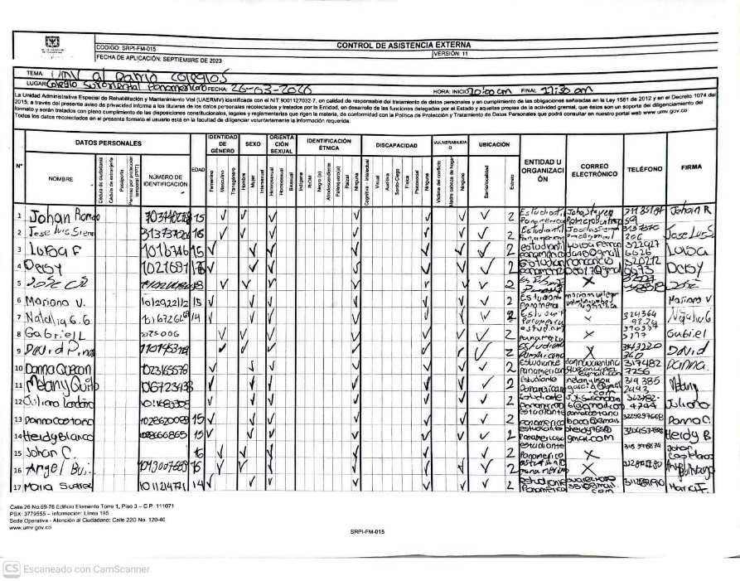 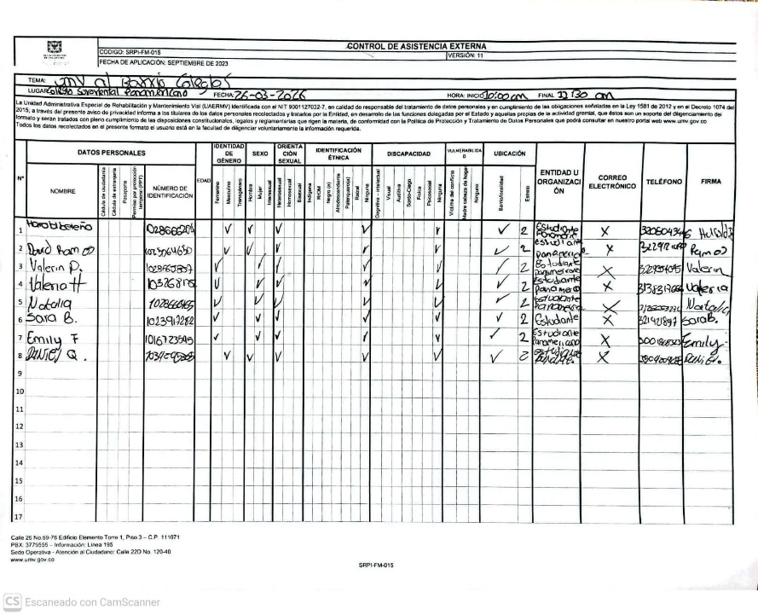 8.Listado de asistencia:
 | 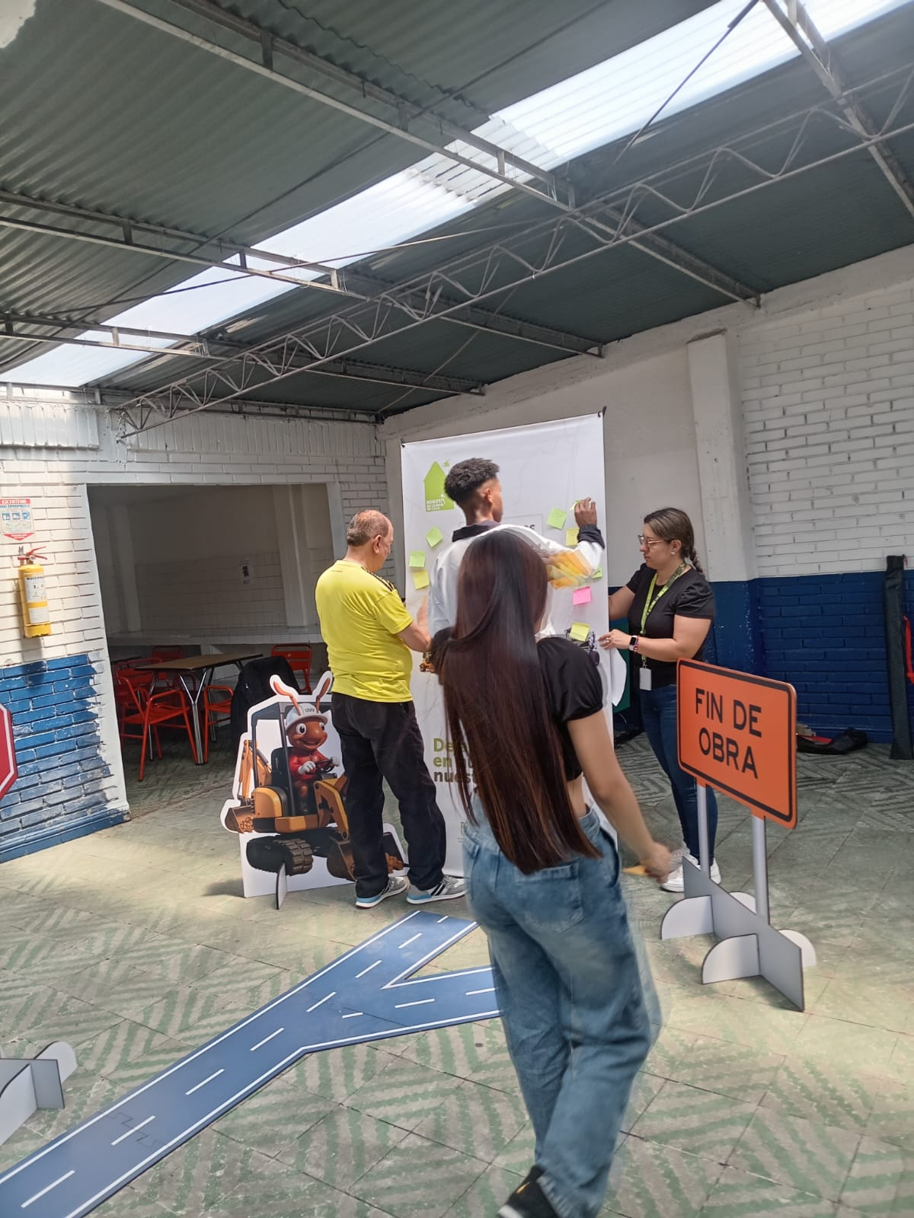 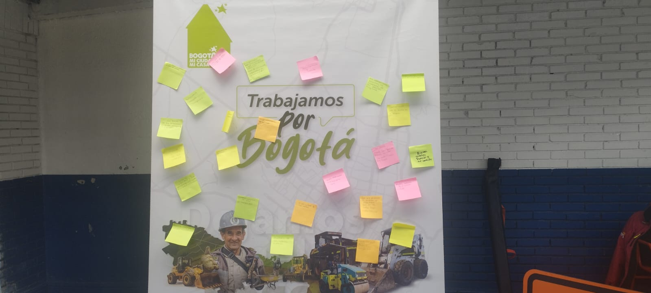 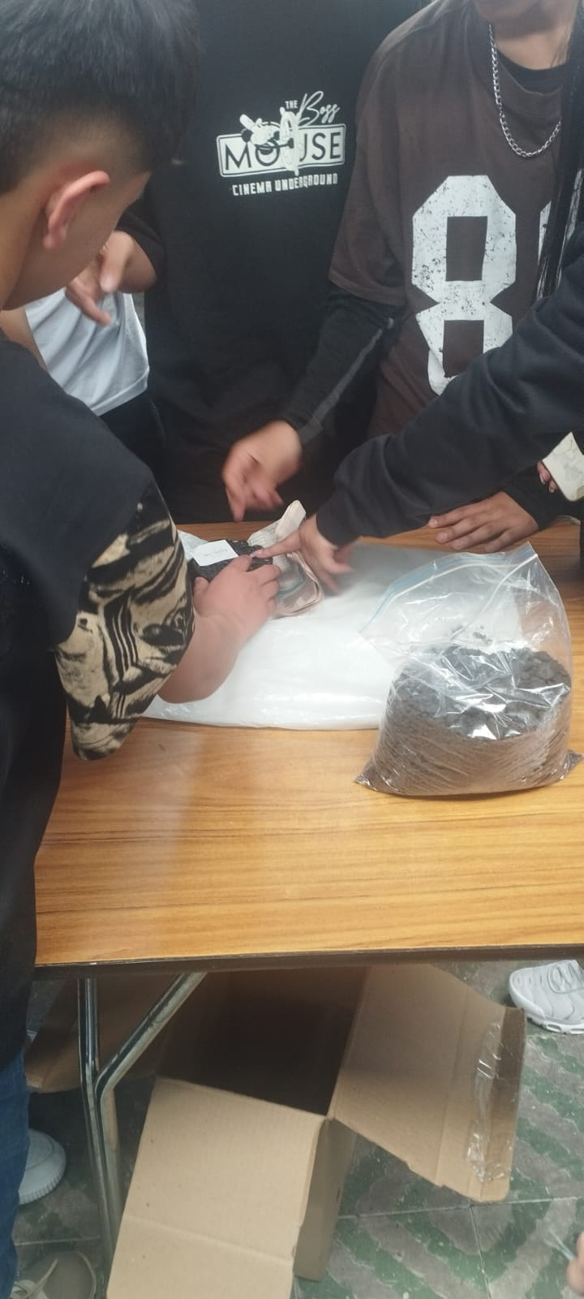 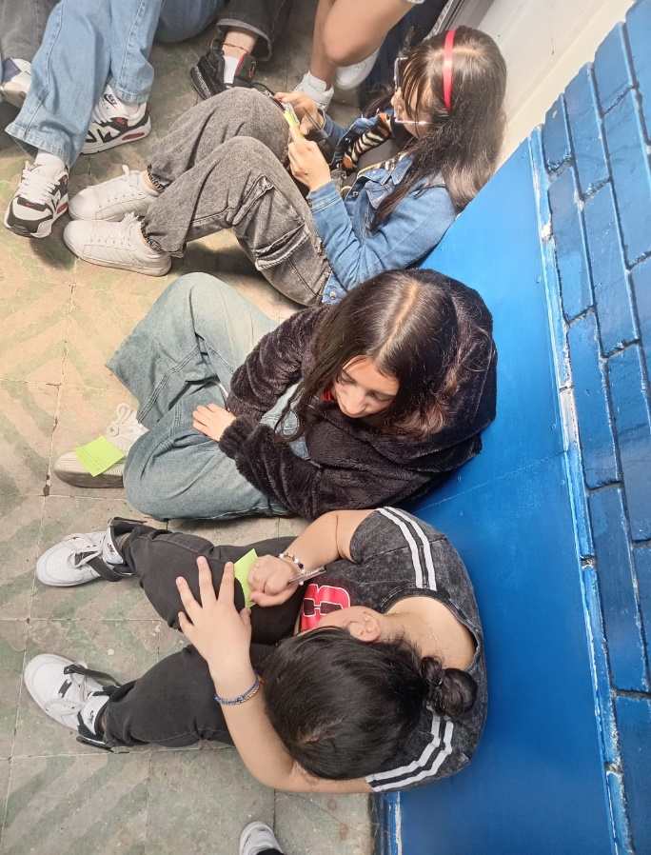 9. Registro Fotográfico:

Nombre de la persona que sistematiza: | Ginna Marcela Reyes | Nombre del/la moderador/a del diálogo ciudadano: | Ginna Marcela Reyes Yudhy Lorena Sarmiento
Correo electrónico: | ginna.reyes@umv.gov.co | Correo electrónico: | ginna.reyes@umv.gov.co yudhy.sarmiento@umv.gov.co

